枪械
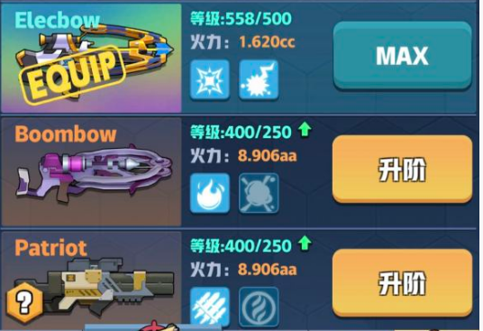
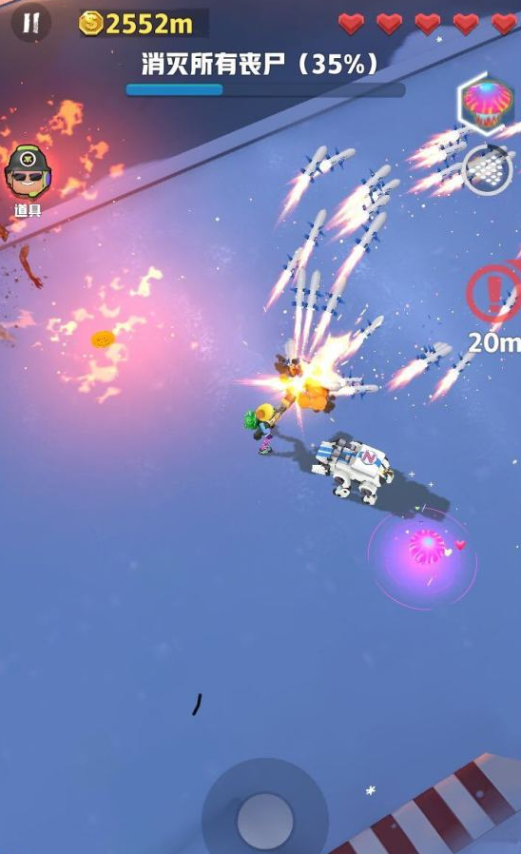
类型 | 武器名字 | 武器说明 | 弹道数量 | 射击速度 | 攻击距离 | 弹药类型 | 弹药特效 | 穿透敌人 | 穿透建筑
自动步枪 | Ak47 | 发射单排通常弹弹道的枪，射速普通，每次发射5发子弹，每发子弹只会对1个敌人造成伤害 | 1 | 普通 | 中 | 通常弹 | 无 | 不可 | 不可
自动步枪 | M16 | 发射4-7排并列通常弹弹道的枪，射速快，每个弹道5发子弹 | 4~7 | 快 | 中 | 通常弹 | 无 | 不可 | 不可
散射枪 | Scatter | 发射4-7排弧形通常弹弹道的枪，射速普通，每个弹道5发子弹 | 4~7 | 普通 | 中 | 通常弹 | 无 | 不可 | 不可
激光枪 | Laser | 发射激光的枪，射速快，激光可穿透敌人，攻击距离较近 | 1 | 快 | 中 | 激光 | 无 | 可 | 不可
火炎发射器 | FireGun | 发射火炎的枪，对敌人造成伤害同时使其燃烧，攻击范围内出现敌人时会持续进行攻击 | 1 | 持续攻击 | 近 | 火炎 | 燃烧 | 可 | 不可
火箭筒 | RPG | 发射火箭弹的枪，火箭弹命中敌人后爆炸，对爆炸范围内的敌人都造成伤害 | 1 | 普通 | 中 | 火箭弹 | 爆炸 | 不可 | 不可
激光枪X | LaserX | 发射激光的枪，持续攻击型武器，和普通激光枪的差别在于激光枪X的激光无法穿透敌人 | 1 | 持续攻击 | 中 | 激光 | 无 | 不可 | 不可
狙击枪 | AWP | 发射狙击弹的枪，狙击弹攻击范围极大，狙击弹可以穿透所有敌人和障碍物，对直线上的敌人都造成伤害 | 1 | 普通 | 最远 | 狙击弹 | 穿透 | 可 | 可
电链枪 | ElecGun | 发射电链的枪，持续攻击型武器，电链击中后会弹跳至附近其他敌人身上再次造成伤害 | 1 | 持续攻击 | 中 | 电链 | 弹跳 | 不可 | 不可
霰弹枪 | ShotGun | 发射霰弹的枪，可对近距离扇形范围内的所有敌人都造成伤害，击中敌人的同时还可以将敌人击退 | 2~6 | 快 | 近 | 霰弹 | 击退 | 可 | 不可
十字弩 | Crossbow | 发射弩箭的枪，射速快，弩箭可穿透敌人，且击中敌人有小幅度击退效果 | 1 | 最快 | 中 | 弩箭 | 击退（弱） | 可 | 不可
弹射枪 | Bouncegun | 发射弹射弹的枪，子弹击中敌人后可继续弹射到附近其他敌人身上造成伤害，弹射次数与武器品质相关 | 1 | 快 | 中 | 弹射弹 | 弹射 | 不可 | 不可
龙卷风枪 | Tornado | 发射龙卷风的枪，龙卷风可穿透敌人和建筑物，对飞行路径上的敌人都造成伤害 | 1 | 慢 | 中 | 龙卷风 | 穿透 | 可 | 可
泡泡枪 | Bubblegun | 发射水泡的枪，水泡击中敌人后可短暂将敌人定身在水泡中，每次发射的水泡数量随武器品质提升增加 | 1 | 普通 | 中 | 水泡 | 定身 | 不可 | 不可
炎弩枪 | Firebow | 发射火弩箭的枪，射速快可穿透敌人，击中敌人可将其引燃且降低其移动速度 | 1 | 最快 | 中 | 火弩箭 | 引燃 | 可 | 不可
冰弩枪 | Icebow | 发射冰弩箭的枪，射速快可穿透敌人，击中敌人可降低其移动速度，且每隔一定次数攻击可将敌人冰冻 | 1 | 最快 | 中 | 冰弩箭 | 冰冻 | 可 | 不可
电弩枪 | Elecbow | 发射电弩箭的枪，射速快可穿透敌人，击中敌人后会放电对周围的其他敌人造成伤害 | 1 | 最快 | 中 | 电弩箭 | 放电 | 可 | 不可
爆炸弩 | Boombow | 发射爆炸弩箭的枪，射速快可穿透敌人，击中敌人后产生爆破伤害 | 1 | 最快 | 中 | 爆炸弩箭 | 爆炸 | 可 | 不可
导弹枪 | Patriot | 发射跟踪导弹的枪，射速普通，攻击范围极大，发出的导弹有一定程度的跟踪能力 | 1 | 快 | 最远 | 跟踪导弹 | 跟踪/爆炸 | 不可 | 不可

